近畿400神戸
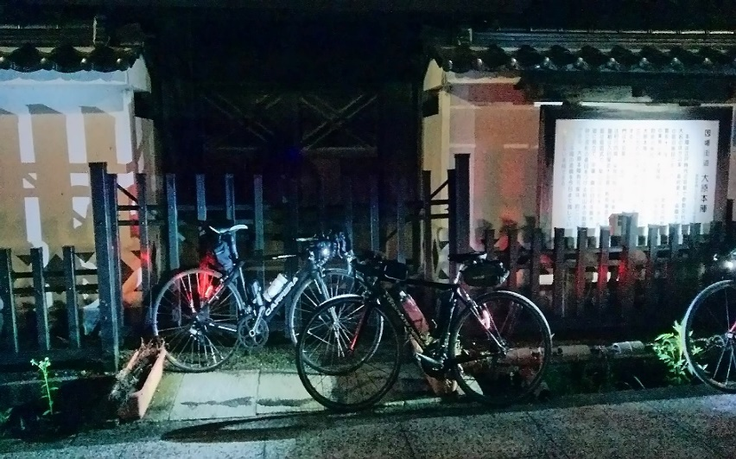
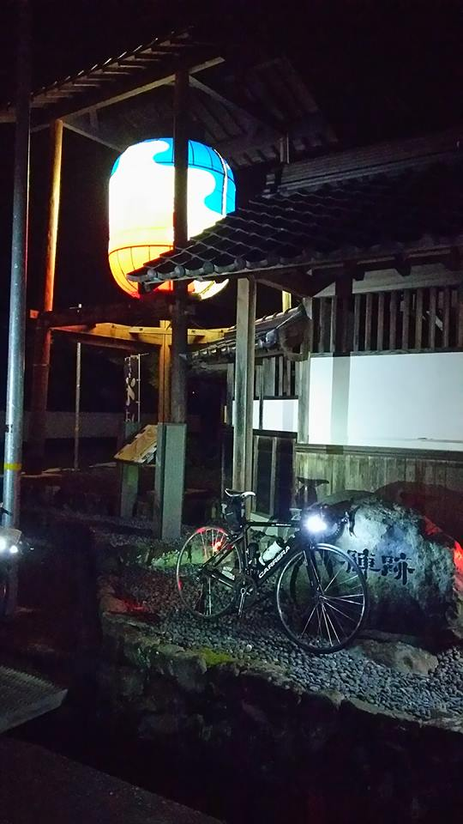
BRM722近畿400神戸 城下町と宿場町

 | ポイント | 道路 | 道路 | 区間 | 合計 |  | 備考 | ＰＣ開閉時間 （７時）
1 | ＨＡＴなぎさ公園 |  | 市道 | 0.0 | 0.0 |  | 7:30スタート 公園を出て左方向へ進む | 07:30～08:00
2 | 十字路 S | 左折 | 市道 | 0.3 | 0.3 |  | ここからしばらく交通量が多いので気をつけて！！
3 | T字路 S | 右折 | 市道 | 0.9 | 1.2
4 | 二ノ宮橋 S | 左折 | 市道（国体道路） | 1.0 | 2.2
5 | 中山手3丁目 S | 右折 | 市道（トアロード） | 1.3 | 3.5 |  | 北野の街中へ突入。
6 | 山本通3丁目 Ｓ | 左折 | 市道 | 0.3 | 3.8
7 | ト字路 S | 右折 | 市道（奥再度山ドライブウェイ） | 0.2 | 4.0 |  | 奥再度山ドライブウェイへ。アップダウンはきつい！！
8 | （通過チェック・フォトコントロール）① 再度公園入口 | 直進 | 市道（奥再度山ドライブウェイ） | 5.3 | 9.3 |  | 「再度公園外国人墓地」と書かれた木製看板をバックに自転車の写真を撮ること
9 | Ｔ字路 | みちなり直進 | 市道（奥再度山ドライブウェイ） | 1.0 | 10.3 |  | 左にいかないように！！
10 | 五辻 T字路 | 左折 | 県道16号（西六甲ドライブウェイ） | 1.7 | 12.0
11 | 小部峠 Ｓ | 右折 | 国道428号 | 1.5 | 13.5 |  | ここから国道428号（有馬街道）。交通量多いので気をつけること。
12 | 梅ノ木谷 S | 右折 | 国道428号 | 2.3 | 15.8
13 | 皆森 Ｓ | 左折 | 国道428号 | 0.5 | 16.3
14 | 原野南 Ｓ | 右折 | 国道428号 | 1.9 | 18.2 |  | ここから岩谷峠。
15 | 淡河 S | 左折 | 県道38号 | 8.4 | 26.6 |  | 角に道の駅やローソンがあり。
16 | ト字路 | 右折 | 県道144号 | 0.4 | 27.0 |  | 橋を渡る。
17 | Ｔ字路 | 左折 | 県道144号 | 2.2 | 29.2 |  | ここから神戸ブルベ名物の里山アップダウン。
18 | ト字路 | 右折 | 県道144号 | 1.0 | 30.2
19 | 殿畑 S | 左折 | 県道20号 | 3.6 | 33.8
20 | 桾原 Ｓ | 右折 | 県道144号 | 1.1 | 34.9
21 | 上久米 Ｓ | 左折 | 県道17号 | 8.1 | 43.0
22 | ト字路 | 右折 | 県道144号 | 1.5 | 44.5
23 | 十字路 | 左折 | 国道372号 | 2.9 | 47.4
24 | 上三草 Ｓ | 右折 | 県道144号 | 0.1 | 47.5
25 | 十字路 | 左折 | 県道144号 | 3.6 | 51.1
26 | 高松 Ｓ | 右折 | 国道175号 | 0.4 | 51.5 |  | 角にローソンがあります。 途中トンネルがあるので注意。
27 | 稲継 Ｓ | 左折 | 県道7号 | 26.5 | 78.0
28 | 西芦田 Ｓ | 右折 | 県道7号 | 11.3 | 89.3
29 | 小倉 Ｓ | 右折 | 国道427号 | 1.9 | 91.2 |  | ここから遠坂峠。
30 | 大垣 Ｓ | 左折 | 国道9号 | 16.4 | 107.6
31 | 宮田 Ｓ | 右折 | 県道10号 | 6.5 | 114.1
32 | 糸井橋 Ｓ | 左折 | 県道104号 | 0.2 | 114.3
33 | 弥布 Ｓ | 左折 | 国道482号 | 17.0 | 131.3 |  | 神辺高原へ向けてのぼりが始まります。
34 | PC1 ローソン 豊岡神鍋高原店 | 直進 | 国道482号 | 10.1 | 141.4 |  | 左側。レシートを受け取ること。 | 07/22 11:39～07/22 16:54
35 | 村岡地域振興局 Ｓ | 右折 | 国道482号→国道9号 | 11.2 | 152.6 |  | この先春来トンネル要注意！！その先湯村温泉
36 | 出合橋 S | 右折 | 県道47号 | 17.2 | 169.8
37 | ┤字路 | 左折 | 国道178号 | 7.3 | 177.1 |  | 踏切手前を左折
38 | ┤字路 | 直進 | 県道128号→旧道 | 7.0 | 184.1 |  | この先登坂区間。
39 | 東浜居組道路入口 Ｓ | 右折 | 国道178号→県道155号 | 5.8 | 189.9 |  | 194.6キロ地点を直進して浦富海岸へ。
40 | （通過チェック フォトコントロール②） 城原展望駐車場 看板 | 直進 | 県道155号 | 7.2 | 197.1 |  | 城原展望駐車場 看板をバックに自転車の写真を撮ること。
41 | T字路 | 左折 | 県道27号 | 2.3 | 199.4
42 | T字路 | 右折 | 国道178号 | 2.0 | 201.4
43 | Ｔ字路 | 右折 | 県道328号 | 1.8 | 203.2
44 | ト字路 | 右折 | 県道319号 | 1.5 | 204.7 |  | 鳥取砂丘へ。
45 | 鳥取砂丘入口 Ｓ | 右折 | 県道265号→県道318号 | 5.3 | 210.0
46 | 八千代橋西詰 S | 左折 | 県道41号→県道189号→ 県道42号→県道32号 | 4.3 | 214.3
47 | 袋河原 S | 右折 | 県道32号 | 11.1 | 225.4
48 | 河原橋西 S | 直進 |  | 1.9 | 227.3 |  | 河原橋は自転車禁止。自転車道を走ること
49 | 川原橋東 S | 右折 | 国道53号 | 0.2 | 227.5 |  | 国道53号へは歩道橋を使ってアクセスすること
50 | ┤字路 | 左折 | 県道40号→町道 | 17.4 | 244.9 |  | 角のファミリーマートが目印です。しばらく進むと智頭の宿場町。
51 | （通過チェック フォトコントロール③） 石谷家住宅 | 直進 | 町道 | 0.7 | 245.6 |  | 石谷住宅をバックに自転車の写真を撮ること、もしくは智頭宿にきたことがわかる写真でもＯＫ。町道を過ぎると373号線へ合流。なお志戸坂トンネルは歩道を安全に注意して走ること！！
52 | Ｔ字路 | 左折 | 国道373号 | 1.2 | 246.8 |  | 再び373号へ合流。峠最高点の志戸坂トンネルは歩道を安全に注意して走ること！！
53 | 変則Ｙ字路 | 左折 | 国道373号 | 12.7 | 259.5 |  | 左折して下ること。直進すると自動車専用道なので間違えないこと！！
54 | 十字路 | 左折 | 国道373号 | 0.1 | 259.6 | さ | 佐用方面へ。ここから新宮までの50キロ、鹿の飛び出しに注意。
55 | ト字路 | 右折 | 町道 | 10.0 | 269.6 |  | 右側にファミリーマートが目印。
56 | Ｔ字路 | 左折 | 町道 | 0.1 | 269.7 |  | 左折すると大原宿へ。
57 | （通過チェック フォトコントロール④） 大原本陣 | 直進 | 町道→国道373号 | 0.3 | 270.0 |  | 右側。大原本陣をバックに自転車の写真をとること。
58 | 中町 Ｓ | 左折 | 国道373号 | 1.4 | 271.4
59 | ┤字路 | 左折 | 町道 | 10.6 | 282.0 |  | ここから平福のまちなみへ。
60 | （通過チェック フォトコントロール⑤） 本陣跡 | 直進 | 町道 | 1.1 | 283.1 |  | 右側に「本陣跡」があるので、 バックに入れて自転車の写真を撮ること。
61 | T字路 | 左折 | 国道373号 | 0.5 | 283.6 |  | 再び国道373号線へ合流
62 | 上町 Ｓ | 左折 | 国道179号 | 4.3 | 287.9
63 | PC2ファミリーマート 新宮平野店 | 直進 | 国道179号 | 22.0 | 309.9 |  | 左側。レシート取得すること。 | 07/22 16:49～07/23 04:10
64 | 新宮三差路 Ｓ | 右折 | 国道179号 | 1.1 | 311.0
65 | 船渡 Ｓ | 左折 | 県道724号 | 2.7 | 313.7
66 | 追分 Ｓ | 右折 | 国道29号→県道724号 | 4.4 | 318.1
67 | 長池東 Ｓ | みちなり左折 | 県道5号 | 5.9 | 324.0
68 | 田寺1丁目 Ｓ | 右折 | 県道5号→県道67号 | 3.8 | 327.8 |  | この先に国宝 姫路城があります。
69 | 辻井 Ｓ | 左折 | 市道 | 0.8 | 328.6
70 | 壱丁町 S | 左折 | 国道372号 | 2.9 | 331.5
71 | 五軒邸北口 S | 右折 | 国道372号 | 0.6 | 332.1
72 | 竹の門 S | 左折してすぐ右折 | 国道372号 | 0.2 | 332.3
73 | 新小川橋西詰 S | 道なり左折 | 市道 | 0.9 | 333.2
74 | 豊国南 S | 右折 | 市道→県道65号→ 県道18号→県道65号 | 2.4 | 335.6 |  | ここからゆるいアップダウンですが、結構時間を稼げます。
75 | 五軒屋 S | 左折 | 県道65号 | 21.6 | 357.2
76 | T字路 S | 左折 | 県道65号 | 6.9 | 364.1
77 | 田井 S | 右折 | 県道65号 | 0.2 | 364.3
78 | 田井南 S | 左折 | 県道65号 | 0.4 | 364.7
79 | 福谷東 S | 右折 | 県道52号 | 6.2 | 370.9 |  | 手前の側道を降りてから右折。
80 | PC3セブンイレブン 神戸櫨谷町長谷店 | 直進 | 県道52号 | 2.5 | 373.4 |  | レシート取得すること | 07/22 18:44～07/23 08:14
81 | T字路 | 左折 | 県道16号 | 7.4 | 380.8
82 | 明石公園前 S | 右折 | 県道16号 | 0.1 | 380.9
83 | 大明石町 S | 左折 | 国道2号 | 0.2 | 381.1 |  | これより国道2号。日中は交通量多いので注意。 401キロ地点本線は自転車通行禁止なので側道を通ること
84 | ゴールPC ローソン磯上通2丁目店 | 直進 | 国道2号 | 22.9 | 404.0 |  | レシート取得すること | 07/22 19:38～07/22 10:30
85 | 春日野 S | 右折 | 国道2号 | 1.0 | 405.0
86 | （ゴール受付） マクドナルド２号線脇浜店 | 向かい側 | 国道2号 | 0.4 | 405.4 |  | お疲れさまでした。ゴール受付を行ってください | ゴール受付11時まで

（集合） |  |  | （通過チェック・フォトコントロール）① 再度公園入口
HATなぎさ公園は安藤忠雄氏設計ということもあり、なかなかややこしいです。 |  |  | 「再度公園外国人墓地」と書かれた木製看板をバックに自転車の写真を撮ること。
なお、今回のゴール地点とゴール受付は場所が異なります。
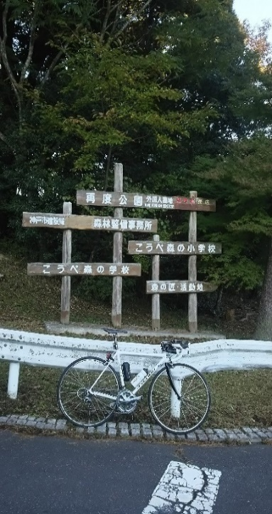
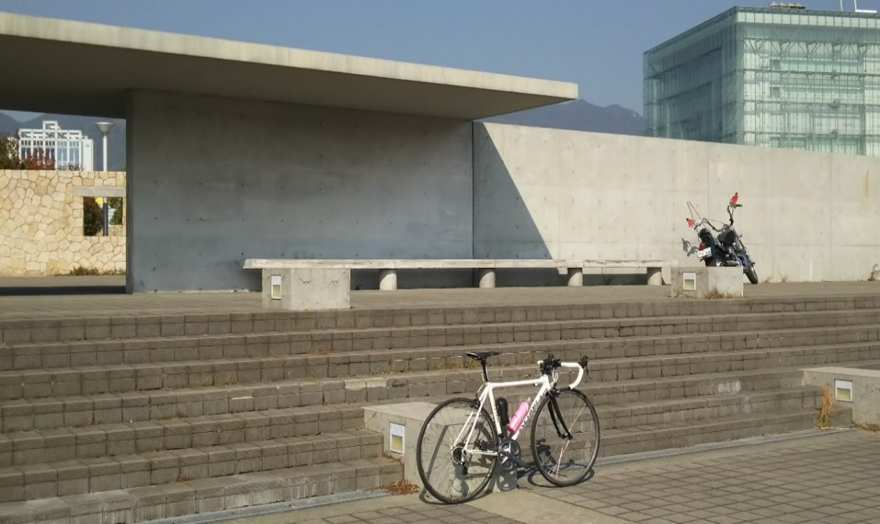

（通過チェック フォトコントロール②）城原展望駐車場 看板 |  | （通過チェック フォトコントロール③）石谷家住宅

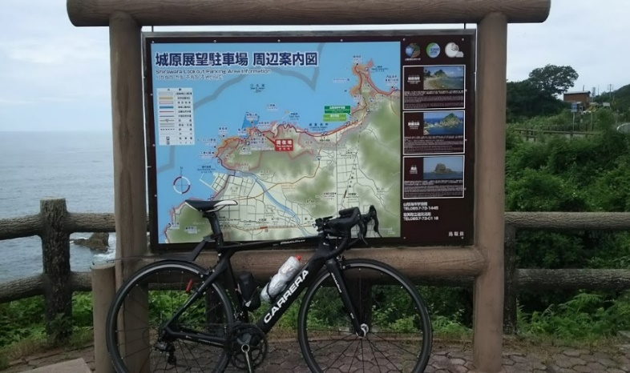
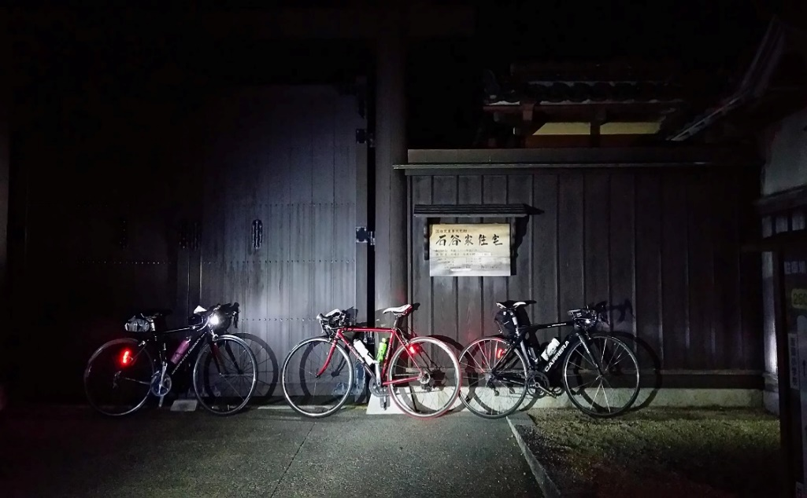

（通過チェック フォトコントロール④）大原本陣 |  | （通過チェック フォトコントロール⑤）本陣跡
右側。大原本陣をバックに自転車の写真を撮ること。 |  | 右側に「本陣跡」があるので、バックに入れて自転車の写真を撮ること。

